1 - Establecer Plano
Click en "Opciones" y
tildar en "Habilitar macros"
Recuerde habilitar macros para utilizar este programa
 |  |  |  |  |  |  | C:\RiskLayout.htm
 |  |  |  |  |  |  | C:\RiskLayout_files\Insert layout tool_1426_image003.gif
 |  |  |  |  |  |  | C:\RiskLayout_archivos\Insert layout tool_1426_image003.gif
Escale:
 |  |  |  |  |  |  | C:\RiskLayout_fichiers\Insert layout tool_1426_image003.gif
10m

 |  | Especifique donde guardar los archivos del programa:

 |  | C:

m
 |  |  | 0 |  |  |  |  |  | 50 |  |  |  |  | 100 |  |  |  |  | 150 |  |  |  |  | 200
 |  |  |  | 10 | 20 | 30 |  | 40 |  | 60 | 70 | 80 | 90 |  | 110 | 120 | 130 | 140 |  | 160 | 170 | 180 | 190 |  | 210 | 220 | 230 | 240

0 m

Ubique su plano aquí

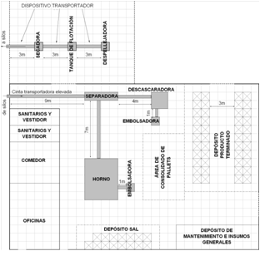
 | 10

 | 20

 | 30

 | 40

50

 | 60

 | 70

 | 80

 | 90

100

 | 110

 | 120

 | 130

 | 140

150

 | 160

 | 170

 | 180

 | 190

200

 | 210

 | 220

 | 230

 | 240

250

 | 260

 | 270

 | 280

 | 290

300

2 - Documentación
Vínculos a capas
Ver Capa Riesgo Total
7
8
5
6
3
4
1
2
15
13
14
11
12
9
10
 | Celda | Usuario/Capa | Actividad | Peligro | Descripción del Peligro | Severidad | Probabildad | Riesgo | Orden de Solución | Solución | Descripción de Solución | Celda | Riesgo SubCapa

Referirse a la hoja Risk Layout para ver coordenadas de celdas.
Indentifique y evalúe todos los peligros en cada celda para cada usuario.
LAYERS
1-Todos/Riesgos de la ubicación
2-Operador
Actualice el Risk Layout para ver el riesgo resultante del análisis.
Analizar soluciones según corresponda.
3-Personal de Set-up
4-Técnico de mantenimiento
5-Técnico eléctrico/de controles
6-Inspector
7-Auditor
8-Transportador de materiales
9-Líder/Supervisor
10-Ingeniero
11-Instalador
12-Removedor
13-Personal de limpieza
14-Persona de paso/No usuario
15-Otro

